Gráficas
Ticker | Peso volumen | Peso precio |  |  |  | Ticker | Peso volumen | Peso precio | Ticker | Peso volumen | Peso precio
RY CN | 0.12595711559 | 0.16284412996 |  |  |  | LUG CN | 0.0016649027144 | 0.019089863939 | SU CN | 0.16213009647 | 0.10540449093
TD CN | 0.17354302728 | 0.1109701528 |  |  |  | WPM CN | 0.065657795902 | 0.13682771868 | CNQ CN | 0.33852198292 | 0.049751453755
BMO CN | 0.070082994401 | 0.16563825706 |  |  |  | FNV CN | 0.027143808361 | 0.32684758096 | ENB CN | 0.060257177366 | 0.17000698632
BNS CN | 0.11717396621 | 0.13422854814 |  |  |  | TECK B CN | 0.12174803371 | 0.0772461284 | TRP CN | 0.065005137974 | 0.14562068013
CM CN | 0.12276671467 | 0.099600361349 |  |  |  | K CN | 0.15957079521 | 0.020316158493 | CVE CN | 0.10298139073 | 0.069158412678
NA CN | 0.068607789916 | 0.098456164365 |  |  |  | FM CN | 0.1460351096 | 0.07070379139 | IMO CN | 0.032108699564 | 0.13772566536
BN CN | 0.10205913788 | 0.030883077959 |  |  |  | LUN CN | 0.22542240167 | 0.024357483517 | PPL CN | 0.043900448144 | 0.11573584208
MFC CN | 0.14796237924 | 0.044464793044 |  |  |  | PAAS CN | 0.021156147437 | 0.065361757578 | TOU CN | 0.023522562887 | 0.10821947525
SLF CN | 0.049918817775 | 0.083913914804 |  |  |  | TOTAL | 1 | 1 | WCP CN | 0.11583917415 | 0.032151132908
GWO CN | 0.021928057045 | 0.069000600514 |  |  |  | 0 | 0 | 0 | ARX CN | 0.05573332979 | 0.066225860579

Energía: Peso volumen y Peso precio
Financiero: Peso volumen y Peso precio
Materiales: Peso volumen y Peso precio

2.3 · Diagrama de cajas y bigotes de los retornos diarios ponderados

Índice | Bigote inf | Q1 | Q3 | Bigote sup
Financiero | -0.01663885185 | -0.0035825761182 | 0.0051376573362 | 0.018046003338
Materiales | -0.044218963589 | -0.010150751013 | 0.012666742556 | 0.046541962436
Energía | -0.036535617478 | -0.0088155407345 | 0.0098397959657 | 0.037716947055

2.4 · Histograma de los retornos diarios ponderados

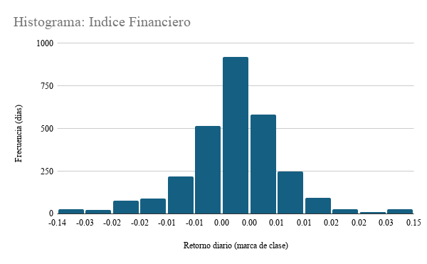
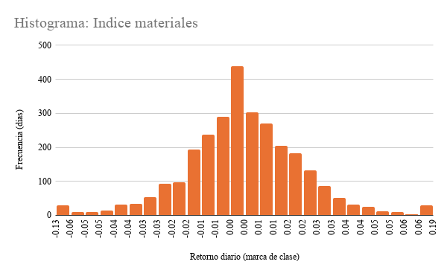
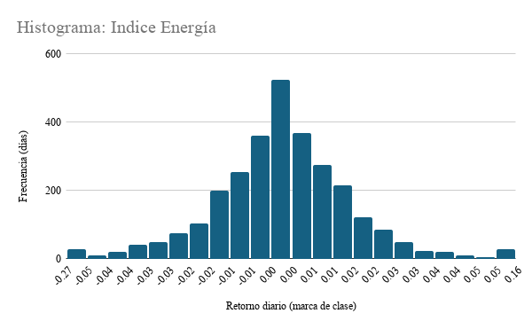

2.5 · Índices base 100 (01/01/2015 = 100), ponderación por volumen

Índices base 100 (01/01/2015 = 100)
 | Financiero | Materiales | Energía
2015-01-01 | 100 | 100 | 100
2015-01-02 | 100.25319483 | 103.50702612 | 101.46108124
2015-01-05 | 97.991567282 | 101.45266159 | 95.248078186
2015-01-06 | 96.449154446 | 105.42376298 | 93.229952161
2015-01-07 | 96.840374449 | 103.7153305 | 92.489648348
2015-01-08 | 97.734446766 | 104.4688308 | 94.25307358
2015-01-09 | 96.30955125 | 106.54218658 | 94.107713214
2015-01-12 | 95.523515527 | 105.65263886 | 90.209718756
2015-01-13 | 95.577020223 | 97.385184036 | 90.446120301
2015-01-14 | 93.551869069 | 91.687152225 | 92.232186338
2015-01-15 | 92.626108753 | 95.553919812 | 91.377290464
2015-01-16 | 92.999733049 | 100.56269283 | 97.144016556
2015-01-19 | 93.227048832 | 100.8720843 | 95.463093642
2015-01-20 | 92.815807097 | 103.040374 | 94.378812314
2015-01-21 | 94.234762326 | 107.18169096 | 98.022762598
2015-01-22 | 95.262307787 | 108.04382765 | 99.190421636
2015-01-23 | 95.98713347 | 103.85762304 | 99.889296863
2015-01-26 | 95.868568206 | 105.11176227 | 100.19406704
2015-01-27 | 95.164288235 | 105.2102805 | 101.36113168
2015-01-28 | 94.164933629 | 102.71266385 | 97.327559847
2015-01-29 | 94.703351386 | 100.50903168 | 97.182894834
2015-01-30 | 92.546445068 | 105.02156301 | 101.31023967
2015-02-02 | 93.975878895 | 107.28256542 | 105.74988114
2015-02-03 | 96.206714256 | 109.44264202 | 107.43817052
2015-02-04 | 96.015648319 | 109.57994051 | 103.44245214
2015-02-05 | 97.261977413 | 111.74695246 | 106.09631322
2015-02-06 | 98.250539596 | 108.61147023 | 106.15393653
2015-02-09 | 98.542138086 | 109.09851309 | 106.9859233
2015-02-10 | 98.504649616 | 106.04168993 | 105.17909166
2015-02-11 | 98.938730994 | 104.16504391 | 105.6404944
2015-02-12 | 99.067213963 | 107.02336066 | 106.81256586
2015-02-13 | 99.597926611 | 108.43165339 | 107.13597537
2015-02-16 | 99.597926611 | 108.43165339 | 107.13597537
2015-02-17 | 100.18057189 | 106.74081229 | 106.75897745
2015-02-18 | 99.264360707 | 108.76225818 | 104.04049021
2015-02-19 | 99.265162939 | 108.67281803 | 103.79983215
2015-02-20 | 98.818927509 | 108.55570038 | 102.28711304
2015-02-23 | 97.902281733 | 108.37499131 | 102.98388019
2015-02-24 | 97.753636307 | 110.13041753 | 102.76573335
2015-02-25 | 98.7641153 | 110.37639572 | 103.02829402
2015-02-26 | 99.390546875 | 111.19481229 | 101.42643859
2015-02-27 | 99.567431874 | 112.75473083 | 100.84512431
2015-03-02 | 99.806662851 | 111.81122584 | 101.10112026
2015-03-03 | 98.472775106 | 108.73568584 | 102.25570122
2015-03-04 | 98.283777529 | 106.65335934 | 102.20149968
2015-03-05 | 98.320134638 | 107.68820835 | 103.79453812
2015-03-06 | 98.654678854 | 102.64448328 | 102.28947928
2015-03-09 | 98.291643373 | 100.88807564 | 100.21866791
2015-03-10 | 96.54130407 | 98.058078815 | 99.126015664
2015-03-11 | 96.949318995 | 99.625134277 | 100.24610797
...
Índices base 100 (escala logaritmica)
 | Financiero | Materiales | Energía
2015-01-01 | 100 | 100 | 100
2015-01-02 | 100.25319483 | 103.50702612 | 101.46108124
2015-01-05 | 97.991567282 | 101.45266159 | 95.248078186
2015-01-06 | 96.449154446 | 105.42376298 | 93.229952161
2015-01-07 | 96.840374449 | 103.7153305 | 92.489648348
2015-01-08 | 97.734446766 | 104.4688308 | 94.25307358
2015-01-09 | 96.30955125 | 106.54218658 | 94.107713214
2015-01-12 | 95.523515527 | 105.65263886 | 90.209718756
2015-01-13 | 95.577020223 | 97.385184036 | 90.446120301
2015-01-14 | 93.551869069 | 91.687152225 | 92.232186338
2015-01-15 | 92.626108753 | 95.553919812 | 91.377290464
2015-01-16 | 92.999733049 | 100.56269283 | 97.144016556
2015-01-19 | 93.227048832 | 100.8720843 | 95.463093642
2015-01-20 | 92.815807097 | 103.040374 | 94.378812314
2015-01-21 | 94.234762326 | 107.18169096 | 98.022762598
2015-01-22 | 95.262307787 | 108.04382765 | 99.190421636
2015-01-23 | 95.98713347 | 103.85762304 | 99.889296863
2015-01-26 | 95.868568206 | 105.11176227 | 100.19406704
2015-01-27 | 95.164288235 | 105.2102805 | 101.36113168
2015-01-28 | 94.164933629 | 102.71266385 | 97.327559847
2015-01-29 | 94.703351386 | 100.50903168 | 97.182894834
2015-01-30 | 92.546445068 | 105.02156301 | 101.31023967
2015-02-02 | 93.975878895 | 107.28256542 | 105.74988114
2015-02-03 | 96.206714256 | 109.44264202 | 107.43817052
2015-02-04 | 96.015648319 | 109.57994051 | 103.44245214
2015-02-05 | 97.261977413 | 111.74695246 | 106.09631322
2015-02-06 | 98.250539596 | 108.61147023 | 106.15393653
2015-02-09 | 98.542138086 | 109.09851309 | 106.9859233
2015-02-10 | 98.504649616 | 106.04168993 | 105.17909166
2015-02-11 | 98.938730994 | 104.16504391 | 105.6404944
2015-02-12 | 99.067213963 | 107.02336066 | 106.81256586
2015-02-13 | 99.597926611 | 108.43165339 | 107.13597537
2015-02-16 | 99.597926611 | 108.43165339 | 107.13597537
2015-02-17 | 100.18057189 | 106.74081229 | 106.75897745
2015-02-18 | 99.264360707 | 108.76225818 | 104.04049021
2015-02-19 | 99.265162939 | 108.67281803 | 103.79983215
2015-02-20 | 98.818927509 | 108.55570038 | 102.28711304
2015-02-23 | 97.902281733 | 108.37499131 | 102.98388019
2015-02-24 | 97.753636307 | 110.13041753 | 102.76573335
2015-02-25 | 98.7641153 | 110.37639572 | 103.02829402
2015-02-26 | 99.390546875 | 111.19481229 | 101.42643859
2015-02-27 | 99.567431874 | 112.75473083 | 100.84512431
2015-03-02 | 99.806662851 | 111.81122584 | 101.10112026
2015-03-03 | 98.472775106 | 108.73568584 | 102.25570122
2015-03-04 | 98.283777529 | 106.65335934 | 102.20149968
2015-03-05 | 98.320134638 | 107.68820835 | 103.79453812
2015-03-06 | 98.654678854 | 102.64448328 | 102.28947928
2015-03-09 | 98.291643373 | 100.88807564 | 100.21866791
2015-03-10 | 96.54130407 | 98.058078815 | 99.126015664
2015-03-11 | 96.949318995 | 99.625134277 | 100.24610797
...

3.3 · Retorno diario promedio 2015 vs. 2025 con intervalo de confianza al 95%
Financiero: 2015 vs. 2025 (IC 95%)
Materiales: 2015 vs. 2025 (IC 95%)
Energía: 2015 vs. 2025 (IC 95%)
Sector | Año | Promedio | Inferior | Superior | Distancia hacia abajo | Distancia hacia arriba
Financiero | 2015 | -0.016% | -0.131% | 0.100% | 0.115% | 0.115%
Financiero | 2025 | 0.114% | 0.005% | 0.222% | 0.109% | 0.109%

Sector | Año | Promedio | Inferior | Superior | Distancia hacia arriba | Distancia hacia abajo
Materiales | 2015 | -0.111% | -0.463% | 0.240% | 0.352% | 0.352%
Materiales | 2025 | 0.333% | 0.090% | 0.576% | 0.243% | 0.243%

Sector | Año | Promedio | Inferior | Superior | Distancia hacia abajo | Distancia hacia arriba
Energía | 2015 | -0.056% | -0.279% | 0.168% | 0.224% | 0.224%
Energía | 2025 | 0.048% | -0.132% | 0.228% | 0.180% | 0.180%

Riesgo gráficos
Retorno anual por índice
 | Financiero | Materiales | Energía
2015 | -5.14% | -32.79% | -17.18%
2016 | 21.32% | 135.32% | 35.58%
2017 | 11.58% | 20.88% | -9.62%
2018 | -13.21% | -15.16% | -25.22%
2019 | 18.49% | 32.96% | 24.50%
2020 | -1.55% | 51.29% | -25.29%
2021 | 30.40% | 1.84% | 65.29%
2022 | -13.59% | -1.97% | 39.94%
2023 | 10.53% | 5.11% | 1.20%
2024 | 25.50% | 30.45% | 14.15%
2025 | 33.08% | 126.10% | 10.25%
Volatilidad móvil de 60 días (anualizada)
 | Financiero | Materiales | Energía
2015-03-26 | 15.44% | 41.01% | 32.95%
2015-03-27 | 15.47% | 40.39% | 32.86%
2015-03-30 | 14.81% | 40.33% | 30.29%
2015-03-31 | 14.53% | 40.03% | 29.93%
2015-04-01 | 14.52% | 40.69% | 29.88%
2015-04-02 | 14.43% | 40.69% | 29.76%
2015-04-03 | 14.10% | 40.48% | 29.76%
2015-04-06 | 13.99% | 40.67% | 28.41%
2015-04-07 | 14.05% | 37.28% | 28.48%
2015-04-08 | 13.40% | 35.11% | 28.56%
2015-04-09 | 13.31% | 34.20% | 28.58%
2015-04-10 | 13.30% | 32.54% | 25.69%
2015-04-13 | 13.30% | 32.99% | 25.40%
2015-04-14 | 13.25% | 32.74% | 25.37%
2015-04-15 | 13.01% | 31.69% | 24.49%
2015-04-16 | 12.86% | 31.71% | 24.64%
2015-04-17 | 12.83% | 30.73% | 24.63%
2015-04-20 | 12.87% | 30.85% | 24.63%
2015-04-21 | 12.84% | 30.90% | 24.74%
2015-04-22 | 12.64% | 30.72% | 23.21%
2015-04-23 | 12.62% | 30.89% | 23.23%
2015-04-24 | 11.59% | 29.66% | 21.67%
2015-04-27 | 11.25% | 29.61% | 19.86%
2015-04-28 | 10.23% | 29.49% | 19.69%
2015-04-29 | 10.24% | 29.51% | 18.06%
2015-04-30 | 10.15% | 29.43% | 17.39%
2015-05-01 | 10.00% | 29.70% | 17.39%
2015-05-04 | 10.02% | 29.69% | 17.37%
2015-05-05 | 10.20% | 29.15% | 17.18%
2015-05-06 | 10.23% | 29.31% | 18.27%
2015-05-07 | 10.27% | 28.87% | 18.19%
2015-05-08 | 10.25% | 28.78% | 18.26%
2015-05-11 | 10.26% | 28.78% | 18.30%
2015-05-12 | 10.25% | 28.59% | 18.29%
2015-05-13 | 10.08% | 28.35% | 17.55%
2015-05-14 | 10.09% | 28.35% | 17.59%
2015-05-15 | 10.05% | 28.34% | 17.42%
2015-05-18 | 9.86% | 28.34% | 17.36%
2015-05-19 | 10.11% | 28.88% | 17.48%
2015-05-20 | 10.01% | 28.96% | 17.49%
2015-05-21 | 10.08% | 29.07% | 17.58%
2015-05-22 | 10.11% | 28.91% | 17.54%
2015-05-25 | 10.10% | 28.89% | 17.60%
2015-05-26 | 9.86% | 28.76% | 17.59%
2015-05-27 | 9.88% | 28.55% | 17.60%
2015-05-28 | 9.88% | 28.51% | 17.30%
2015-05-29 | 10.12% | 26.87% | 17.04%
2015-06-01 | 10.10% | 26.63% | 16.53%
2015-06-02 | 9.38% | 26.19% | 16.44%
2015-06-03 | 9.55% | 26.15% | 16.43%
...
Caída desde el máximo previo (drawdown)
 | Financiero
2015-01-01 | 0.00%
2015-01-02 | 0.00%
2015-01-05 | -2.26%
2015-01-06 | -3.79%
2015-01-07 | -3.40%
2015-01-08 | -2.51%
2015-01-09 | -3.93%
2015-01-12 | -4.72%
2015-01-13 | -4.66%
2015-01-14 | -6.68%
2015-01-15 | -7.61%
2015-01-16 | -7.24%
2015-01-19 | -7.01%
2015-01-20 | -7.42%
2015-01-21 | -6.00%
2015-01-22 | -4.98%
2015-01-23 | -4.26%
2015-01-26 | -4.37%
2015-01-27 | -5.08%
2015-01-28 | -6.07%
2015-01-29 | -5.54%
2015-01-30 | -7.69%
2015-02-02 | -6.26%
2015-02-03 | -4.04%
2015-02-04 | -4.23%
2015-02-05 | -2.98%
2015-02-06 | -2.00%
2015-02-09 | -1.71%
2015-02-10 | -1.74%
2015-02-11 | -1.31%
2015-02-12 | -1.18%
2015-02-13 | -0.65%
2015-02-16 | -0.65%
2015-02-17 | -0.07%
2015-02-18 | -0.99%
2015-02-19 | -0.99%
2015-02-20 | -1.43%
2015-02-23 | -2.34%
2015-02-24 | -2.49%
2015-02-25 | -1.49%
2015-02-26 | -0.86%
2015-02-27 | -0.68%
2015-03-02 | -0.45%
2015-03-03 | -1.78%
2015-03-04 | -1.96%
2015-03-05 | -1.93%
2015-03-06 | -1.59%
2015-03-09 | -1.96%
2015-03-10 | -3.70%
2015-03-11 | -3.30%
...

Retorno / riesgo: los materiales rinde más por unidad de riesgo (0,69), y Energía menos (0,22) | Volatilidad móvil: marzo a mayo de 2020 es el pico en los tres. | Drawdown: el grafico muestra qué tan profunda fue la peor caída. Energía cae 75,6%, mucho más que Financiero.
 | 2020 fue un episodio extremo.

Recomendaciones:
Con base en la evidencia de los tres índices (desempeño acumulado, retornos, dispersión, valores extremos y comparación 2015 vs 2025), recomendamos al fondo lo siguiente:

Priorizar materiales ya que es el índice con mayor crecimiento acumulado (base 100 en enero de 2015 a ≈1.010 al cierre de 2025) y el mejor retorno por unidad de riesgo (0,69, con un retorno anualizado de 23,4% y una volatilidad de 33,8%), además su disperción diaria bajó entre 2015 y 2025 (de 2,88% a 1,99%) y el intervalo de confianza de su retorno promedio de 2025 queda por encima de cero.

Mantener Financiero como posición base. Tuvo un crecimiento más moderado (índice ≈270, retorno anualizado de 9,5%), pero fue el de menor volatilidad (17,6%) y la menor caída máxima (−41%). Su retorno promedio de 2025 también es positivo, con un intervalo de confianza por encima de cero. Funciona como componente de menor riesgo dentro del portafolio. Su cola de valores extremos se concentra en marzo de 2020 (202 días atípicos, 7,0% de las observaciones).

Evitar Energía, o mantenerla solo bajo observación. Es el sector con peor retorno por unidad de riesgo (0,22), la caída más profunda (−75,6%) y el peor día de la muestra (−27,5%). Además, su retorno promedio diario de 2025 (0,048%) no se distingue estadísticamente de cero, porque su intervalo de confianza incluye el cero (de −0,132% a +0,228%). Recomendamos reconsiderarla solo si aparece evidencia adicional de recuperación sostenida.

